新
 | 业务部门填写 |  |  |  |  |  | 产品部门填写 |  | 备注
优先级定义： | 一级：重要且紧急，关键Bug修复，重要且马上要用的功能，会影响到业务正常运营的功能，希望在1-2个工作日内修复或完成
 | 二级：重要不紧急，希望能在下个正常版本迭代中完成的重要功能
 | 三级：紧急不重要，非关键Bug，最好尽快完善，不影响业务正常运营
 | 四级：不重要不紧急，备忘需求，待评估和规划，可能随着业务发展优先级会提升
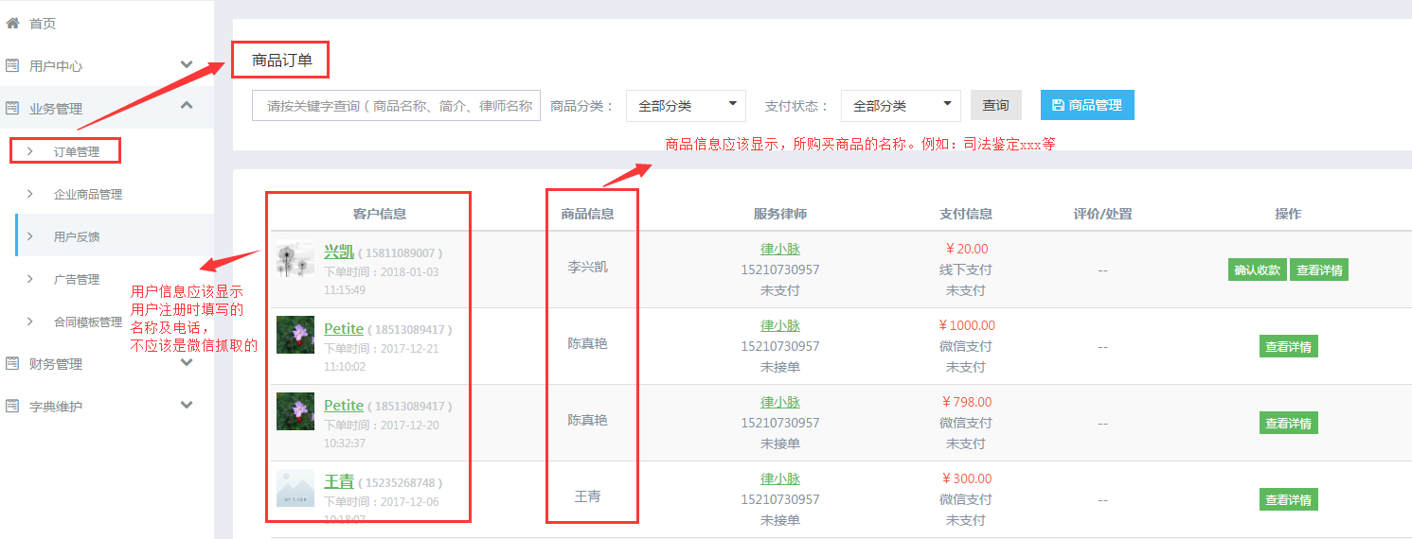
序号 | 描述 | 类型 | 反馈人 | 产品模块 | 优先级 | 提交 时间 | 评估及反馈意见 | 当前状态
45 | 后台——业务管理——订单管理——商品订单：1、商品信息要正确对应订单的商品；2、客户信息不要显示微信昵称，要显示客户下单时留的信息；3、服务律师，修改手机号为15600486610，同时推送信息给客服 | 功能需求 | 刘克婧 | 第三方 | 二级 | 1.3 | 已向真艳提需
44 | 老到--找律师--排序规则是怎样的？要求把没有领域和简介的排到后面 | 功能需求 | 刘克婧 | 第三方 | 二级 | 1.3 | 已向真艳提需
43 | 后台律师推荐后推荐的具体位置在哪里呈现 | 功能需求 | 刘克婧 | 第三方 | 二级 | 1.3 | 已向真艳提需
42 | 电话录音律师回复用户后，是否可以触发一条短信提醒用户到APP上确认完成，并为律师评价（还是需要第三方技术支持） | 功能需求 | 刘克婧 | 第三方 | 二级 | 1.3 | 已向真艳提需

41 | 企业产品上传重新排序后，后台显示无误！前台从第10个排序开始错乱 | 功能需求 | 刘克婧 | 企业服务 | 三级 | 11.30 | 已向真艳提需
40 | 微信企业服务板块，“服务分类”下的图标及分类与服务产品一致对应；点击分类图标进入相应的产品目录。本周即改完。 | 功能需求 | 李兴凯 | 后台 | 三级 | 11.28 | 已向真艳提需

39 | 官网企业服务产品更换 | 功能需求 | 王静 | 官网 | 三级 | 11.22 | 已提交杜磊 | 已处理
38 | 案件委托，希望产品能够从盈利的角度出发，改变一下交易流程 | 功能需求 | 刘克婧 | 老到 | 三级 | 11.20 | 提交需求teambition | 暂停处理

37 | 由于事务委托产品流程的修改，10月11日的事务委托订单流程无法继续进行！（后台订单提示，总显示有1个新订单）是否可以设定一个时间结点，投标自动关闭！（此订单客服已手动将4位律师联系方式短信发送给用户，让用户自行联系律师） | 功能需求 | 刘克婧 | 后台 | 三级 | 11.9 | 提交需求teambition | 已处理
36 | 律和官网首页，三个宣传页面的下方的查看详情，改为点击图片任意位置可跳转到详情页面！ | 功能需求 | 李兴凯 | 后台 | 三级 | 11.7 | 提交需求teambition | 已处理
35 | 老到后台--业务管理--订单评价，评价请按时间排序（倒序） | 功能需求 | 刘克婧 | 后台 | 三级 | 11.7 | 提交需求teambition | 已处理

34 | 律师抢答问题后15分钟没有回答，抢答的问题没有回答抢答池！请尽快处理，运营好再次扩散！ | BUG | 刘克婧 | 老到 | 一级 | 10.26 | 提交需求teambition | 已处理
33 | 官网企业服务宣传页面，图片二维码有误，需要重新截选更换 | 功能需求 | 李兴凯 | 企业 | 二级 | 10.24 | Trello 提交需求 | 已处理
32 | 用户提问后，内部推送号（15624976336）还是收不到微信推送！不知道其他5个律师是否能收到？ | 功能需求 | 刘克婧 | 老到 | 一级 | 10.19 | 仍存在问题 | 已处理
31 | 老到给律师群及朋友圈分享内容，需添加图片 | 功能需求 | 刘克婧 | 老到 | 二级 | 10.13 | Trello 提交需求 | 已处理

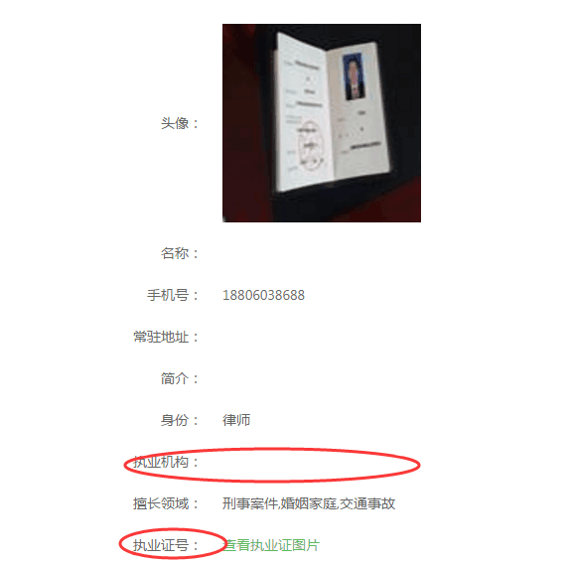
30 | 律和律师平台，用户协议及帮助中心调整（见附件） | 功能需求 | 刘克婧 | 工作台 | 二级 | 10.11 | Trello 提交需求 | 已处理
29 | 用户在问答板块提问后，内部营销号收不到指定推送信息！（但是委托可以收到推送） | 第三方 功能 | 刘克婧 | 律和客户端 | 一级 | 10.9 | Trello 提交需求 |  | 待观察
28 | 律师未填写执业证号、律所名称，就提交审核成功了！请及时处理 | 功能需求 | 刘克婧 | 后台 | 二级 | 10.9 | Trello 提交需求，此律师已审核通过 | 已处理

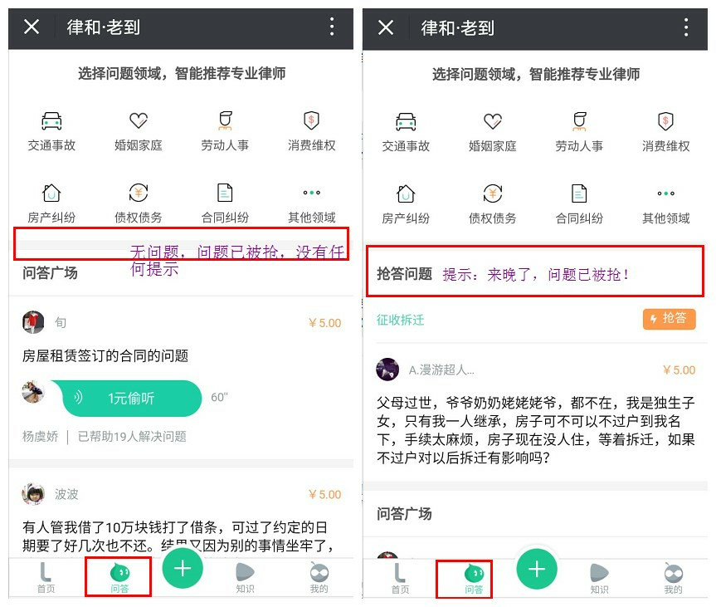
27 | 在老到问答页面“问题被抢或没有新问答时，提示文字”来晚了，问题已被抢”。抢答问题的版块保留，变成一个窄条，只写提示文字“问题已被抢”。这样方便后进入的律师能找到抢答版块/区域 | 功能需求 | 李春红 | 老到 | 二级 | 9.29 | 需要改样式，等回复 | 已处理 | （已处理意思本周上线）
26 | 后台首页，在待审核律师旁边加一个，新订单提示：应包括法律服务等类型已下单所有订单（支付未支付都显示） | 功能需求 | 刘克婧 | 后台 | 二级 | 9.29 | Trello 提交需求 | 已处理
25 | 企业法服产品需要后台可以直接排序 | 功能需求 | 王曦 | 企业服务 | 二级 | 9.27 | Trello 提交需求 | 已处理
24 | banner图更新！图一，介绍企业服务板块上线；图二，介绍法服产品；加链接（企业服务页面banner，1、精于企业法律服务 2、标准服务、定制服务） | 功能需求 | 刘克婧 | 企业服务 | 二级 | 9.27 | Trello 提交需求 | 已处理
23 | 将老到提问提示推送规则改成，3（新注册律师）+2（一个月内回答过问题的律师）+1（律小刀） | 功能需求 | 刘克婧 | 老到 | 二级 | 9.29 | Trello 提交需求，崔男已改 | 等待更新服务器
22 | 法律服务产品，如：约见、律师函、合同、显示支付状态，在查看详情中应该显示用户自填的需求！（见附件） | 功能需求 | 刘克婧 | 后台 | 二级 | 9.29 | Trello 提交需求 | 已处理
21 | 企业法务--商品管理编辑产品详情提交后，应当返回当前页。不要总返回列表首页！ | 功能需求 | 王曦 | 后台 | 二级 | 9.27 | Trello 提交需求 | 已处理
20 | 律师添加审核上传执业证后，应该提示“修改成功，等待审核”！现在附件这么写，有的律师会认为修改资料后就已经通过审核了。 | 功能需求 | 刘克婧 | 工作台 | 二级 | 9.28 | Trello 提交需求 | 已处理
19 | 律师用户反馈功能，已评价之后看不到评价，且律师主页没有 【用户评价】 页面 | 功能需求 | 乔彤 | 老到 | 二级 | 9.28 | Trello 提交需求 | 已处理
18 | 11305199910890643 此律师执业证律师为未激活律师，请尽快处理。 | bug | 用户 | 工作台 | 一级 | 9.27 | Trello 提交需求 | 已处理
17 | 范永强13373563256 律师已通过审核，但是下载不了合同，总提示没有通过律师身份验证 | bug | 用户 | 工作台 | 一级 | 9.27 | Trello 提交需求 | 已处理
16 | 律师平台合同库，律师将合同发送至邮箱总是失败，由此链接进入http://law.legaland.cn/lawwap/tool/ | bug | 用户 | 工作台 | 一级 | 9.27 | Trello 提交需求 | 已处理
15 | 页面文字纠错，请见附件 | bug | 李春红 | 官网 | 一级 | 9.27 | Trello 提交需求 | 已处理
14 | 刚上线的官网不适配苹果浏览器 | 功能需求 | 李兴凯 | 官网 | 二级 | 9.27 | Trello 提交需求 | 已处理
13 | 律和官网的律和企业法律服务页面，公号和二维码不匹配。扫完码以后显示的还是和pc端同样的页面，应该直接跳转至“律师工作台“页面 | bug | 李春红 | 官网 | 一级 | 9.27 | Trello 提交需求 | 已处理
12 | 认证律师进入合同模板库后，分享出来的链接，非认证律师也可以免费使用。建议非用户身份点连接以后做身份判定。律师直接免费，非律师直接跳“认证律师免费使用，现在去认证” | bug | 李兴凯 | 律师工作台 | 一级 | 9.26 | Trello 提交需求 | 已处理
11 | 合同下载，从律师工作台页面点击合同，非认证律师也可以免费下载。应该设置成，只有认证律师可以下载 | bug | 李兴凯 | 律师工作台 | 一级 | 9.26 | Trello 提交需求杜磊已处理 | 已处理

10 | 老到产品中需要增加律师费计算器、诉讼费计算器功能 | 功能需求 | 李兴凯 | 老到 | 二级 | 9月22日 | 与产品沟通，给出实际的场景与作用，再进行规划。 | 待解决
9 | 添加按律师审核时间出具的数据分析结果 | 功能需求 | 李兴凯 | 后台 | 二级 |  | 十一前上线。 | 已解决
8 | 律师审核添加提示功能（屏幕弹窗、手机推送）；或者将律师审核改为自动审核（添加面部证件识别系统）目的增加律师注册体验 | 功能需求 | 李兴凯 | 后台 | 一级 |  | 手机推送功能十一之前上线； 自动审核没法弄。 | 已解决
7 | 用户提交问题后，等待律师回复的时间太长，要求至少每次向10位律师推送抢单信息 | 功能需求 | 李兴凯 | 老到 | 一级 |  | 之前已经说过，微信在推送有严格要求，技术存在被封号风险。不同意此需求。 | 暂时 无法解决
6 | 增加老到用户对律师回答不满意的投诉功能，提交至后台处理，提醒后台管理员。 | 功能需求 | 李兴凯 | 后台 | 一级 |  | 十一前上线。 | 已解决
5 | 从工作台进入任何二级页面没有返回按钮，只能关闭工作台回到微信内，这个很不方便，建议添加返回功能。 | 功能需求 | 李兴凯 | 律师工作台 | 一级 |  | 手机支持后退功能，微信类产品没见过这么玩的，产品设计环节驳回。 | 暂时 无法解决
4 | 抢单大厅内的各个板块问题，建议不要显示累计的订单，每个律师只要看到自己的订单就好，新发订单呈现待抢状态。 | 功能需求 | 李兴凯 | 律师工作台 | 二级 |  | 抢单大厅与我的订单是分开的，再体验一下产品，不了解可以与产品沟通。 | 待解决
3 | 文字问文字回答的功能已经停用了。请把工作台抢单大厅中文字咨询板块更换为语音回答。文字咨询最新问题停留在8月22日。 | 功能需求 | 李春红 | 律师工作台 | 二级 |  | 渠道会接入这个，不能去掉【需求来源于市场】。 语音整合不进去，与产品沟通。 | 待解决
2 | 协助服务，是律师发起，是不是不应该放在抢单大厅，或者抢单大厅根据类别放图标。 | 功能需求 | 李兴凯 | 律师工作台 | 二级 |  | 从抢单大厅删掉律师协作。十一前上线。 | 已解决
1 | 找律师--律师排名，需要按我们指定的活跃律师名单排列，并后台可以随时调换 | 功能需求 | 刘克婧 | 老到 | 二级 |  | 十一前上线。 | 已解决

